Vabco
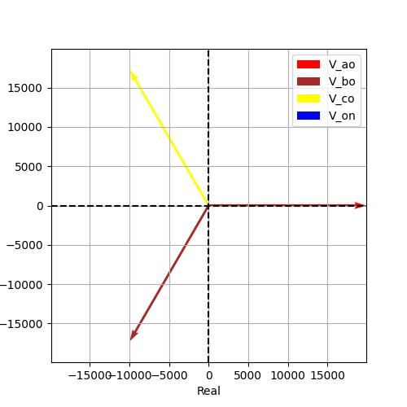
Vao | Vbo | Vco | Von | Vab | Vbc | Vca
19918.584287 | 19918.584287 | 19918.584287 | 6.0632980118E-13 | 34500 | 34500 | 34500
-6.8743168949E-17 | -2.0943951024 | 2.0943951024 | 3.1415926536 | 0.5235987756 | -1.5707963268 | 2.617993878
19918.584287 | -9959.2921435 | -9959.2921435 | -6.0632980118E-13 | 29877.876431 | -1.6370904632E-11 | -29877.876431
-1.3692666049E-12 | -17250 | 17250 | 0 | 17250 | -34500 | 17250
(19918.584287042082-1.3692666048622413e-12j) | (-9959.29214352105-17250j) | (-9959.292143521034+17250j) | (-6.063298011819521e-13+0j) | (29877.876430563134+17250j) | (-1.6370904631912708e-11-34500j) | (-29877.876430563116+17250j)

